Рус
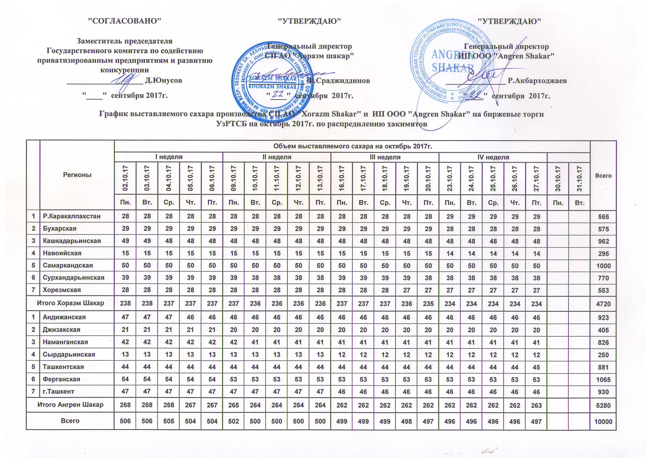
График выставляемого сахара производства СП АО "Horazm Shakar" и ИП ООО "Angren Shakar" на биржевые торги УзРТСБ на октябрь 2017г. по распределению хокимиятов

Регионы | Объем выставляемого сахара на октябрь 2017 г. |  |  |  |  |  |  |  |  |  |  |  |  |  |  |  |  |  |  |  |  |  | Всего
 | I неделя |  |  |  |  | II неделя |  |  |  |  | III неделя |  |  |  |  | IV неделя |  |  |  |  | V неделя
 | 2017-10-02 | 2017-10-03 | 2017-10-04 | 2017-10-05 | 2017-10-06 | 2017-10-09 | 2017-10-10 | 2017-10-11 | 2017-10-12 | 2017-10-13 | 2017-10-16 | 2017-10-17 | 2017-10-18 | 2017-10-19 | 2017-10-20 | 2017-10-23 | 2017-10-24 | 2017-10-25 | 2017-10-26 | 2017-10-27 | 2017-10-30 | 2017-10-31
 | Пн. | Вт. | Ср. | Чт. | Пт. | Пн. | Вт. | Ср. | Чт. | Пт. | Пн. | Вт. | Ср. | Чт. | Пт. | Пн. | Вт. | Ср. | Чт. | Пт. | Пн. | Вт.
Р.Каракалпакстан | 28 | 28 | 28 | 28 | 28 | 28 | 28 | 28 | 28 | 28 | 28 | 28 | 28 | 28 | 28 | 29 | 29 | 29 | 29 | 29 |  |  | 565
Бухарская | 29 | 29 | 29 | 29 | 29 | 29 | 29 | 29 | 29 | 29 | 29 | 29 | 29 | 29 | 29 | 28 | 28 | 28 | 28 | 28 |  |  | 575
Кашкадарьинская | 49 | 49 | 48 | 48 | 48 | 48 | 48 | 48 | 48 | 48 | 48 | 48 | 48 | 48 | 48 | 48 | 48 | 48 | 48 | 48 |  |  | 962
Навоийская | 15 | 15 | 15 | 15 | 15 | 15 | 15 | 15 | 15 | 15 | 15 | 15 | 15 | 15 | 15 | 14 | 14 | 14 | 14 | 14 |  |  | 295
Самаркандская | 50 | 50 | 50 | 50 | 50 | 50 | 50 | 50 | 50 | 50 | 50 | 50 | 50 | 50 | 50 | 50 | 50 | 50 | 50 | 50 |  |  | 1,000
Сурхандарьинская | 39 | 39 | 39 | 39 | 39 | 39 | 38 | 38 | 38 | 38 | 39 | 39 | 39 | 39 | 38 | 38 | 38 | 38 | 38 | 38 |  |  | 770
Хорезмская | 28 | 28 | 28 | 28 | 28 | 28 | 28 | 28 | 28 | 28 | 28 | 28 | 28 | 27 | 27 | 27 | 27 | 27 | 27 | 27 |  |  | 553
Итого Хорезм Шакар | 238 | 238 | 237 | 237 | 237 | 237 | 236 | 236 | 236 | 236 | 237 | 237 | 237 | 236 | 235 | 234 | 234 | 234 | 234 | 234 | 0 | 0 | 4,720
Андижанская | 47 | 47 | 47 | 46 | 46 | 46 | 46 | 46 | 46 | 46 | 46 | 46 | 46 | 46 | 46 | 46 | 46 | 46 | 46 | 46 |  |  | 923
Джизакская | 21 | 21 | 21 | 21 | 21 | 20 | 20 | 20 | 20 | 20 | 20 | 20 | 20 | 20 | 20 | 20 | 20 | 20 | 20 | 20 |  |  | 405
Наманганская | 42 | 42 | 42 | 42 | 42 | 42 | 41 | 41 | 41 | 41 | 41 | 41 | 41 | 41 | 41 | 41 | 41 | 41 | 41 | 41 |  |  | 826
Сырдарьинская | 13 | 13 | 13 | 13 | 13 | 13 | 13 | 13 | 13 | 13 | 12 | 12 | 12 | 12 | 12 | 12 | 12 | 12 | 12 | 12 |  |  | 250
Ташкентская | 44 | 44 | 44 | 44 | 44 | 44 | 44 | 44 | 44 | 44 | 44 | 44 | 44 | 44 | 44 | 44 | 44 | 44 | 44 | 45 |  |  | 881
Ферганская | 54 | 54 | 54 | 54 | 54 | 53 | 53 | 53 | 53 | 53 | 53 | 53 | 53 | 53 | 53 | 53 | 53 | 53 | 53 | 53 |  |  | 1,065
г.Ташкент | 47 | 47 | 47 | 47 | 47 | 47 | 47 | 47 | 47 | 47 | 46 | 46 | 46 | 46 | 46 | 46 | 46 | 46 | 46 | 46 |  |  | 930
Итого Ангрен Шакар | 268 | 268 | 268 | 267 | 267 | 265 | 264 | 264 | 264 | 264 | 262 | 262 | 262 | 262 | 262 | 262 | 262 | 262 | 262 | 263 | 0 | 0 | 5,280
Всего | 506 | 506 | 505 | 504 | 504 | 502 | 500 | 500 | 500 | 500 | 499 | 499 | 499 | 498 | 497 | 496 | 496 | 496 | 496 | 497 | 0 | 0 | 10,000

